PHIEU TT CONT (2)
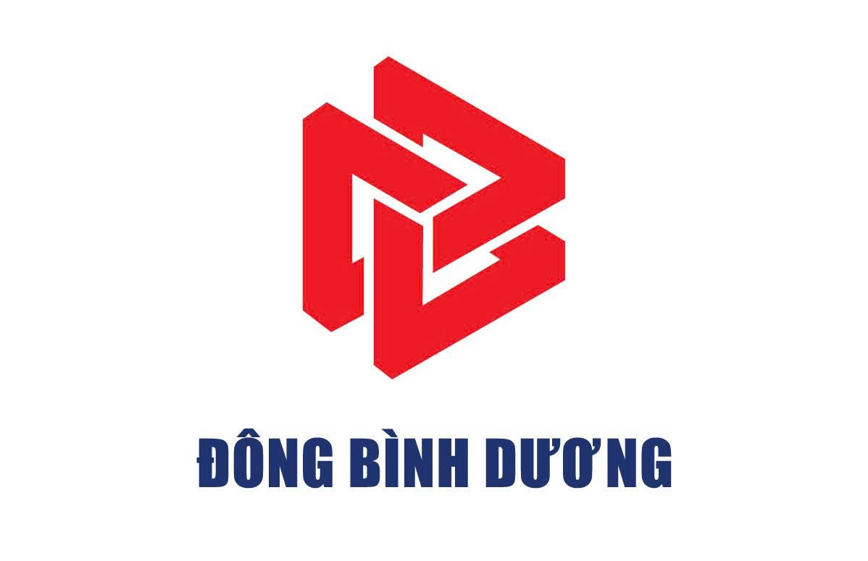
 |  |  |  | CÔNG TY CỔ PHẦN TIẾP VẬN ĐÔNG BÌNH DƯƠNG
 |  | Thửa đất số 5505, Tờ bản đồ số 23, Khu phố 2, Phường Hòa Lợi, Tp. Hồ Chí Minh
 |  | Tel: 0396.746.999 Mst: 3703306999
 |  |  |  |  |  | Số:
 |  |  | PHIẾU THÔNG TIN CONTAINER |  | Ngày Giờ :

Giao cho/Nhận của: | Tổng công ty Logistics Việt Nam |  |  |  | Số hóa đơn:
Hãng tàu: |  |  | Tác nghiệp: |  | Cỡ/Loại:
Số container: | OO11 |  | Số Booking/Bill: |  | Số seal: | 03
GHI CHÚ REUSE
88A-45423 |  |  |  | Tài xế: HHA |  |  | Tài xế: HHA | Tài xế: HHA | Tài xế: HHA | Tài xế: HHA | Tài xế: HHA | Tài xế: HHA | Tài xế: HHA | Tài xế: HHA | Tài xế: HHA | Tài xế: HHA | Tài xế: HHA | Tài xế: HHA | Tài xế: HHA | Tài xế: HHA | Tài xế: HHA | Tài xế: HHA

Nhân viên giao nhận Gate Checker |  |  |  | Khách hàng Customer

